MapaRiesgos Gener datos e inf
 |  |  |  |  | MAPA DE RIESGOS |  |  |  |  |  |  |  |  |  |  |  |  |  |  |  | Codigo:E-SGI-F006
 |  |  |  |  |  |  |  |  |  |  |  |  |  |  |  |  |  |  |  |  | Version:05
 |  |  |  |  |  |  |  |  |  |  |  |  |  |  |  |  |  |  |  |  | Fecha: 02/05/2017
 |  |  |  |  |  |  |  |  |  |  |  |  |  |  |  |  |  |  |  |  | Pagina: 1 de 1

PROCESO: |  |  |  |  | Generación de Datos e Información Hidrometeorológica y Ambiental para la toma de decisiones

OBJETIVO |  |  |  |  | Generar datos e información hidrometeorologica y ambiental que apoyen la investigación y el conocimiento como soporte para la toma de decisiones

RESPONSABLE |  |  |  |  | Subdirectores

FECHA DE ACTUALIZACIÒN: |  |  |  |  | 2019-01-31

IDENTIFICACIÓN DEL RIESGO |  |  |  |  | ANÁLISIS DEL RIESGO |  |  |  |  | CONTROLES |  | VALORACIÓN DEL RIESGO |  |  |  | TRATAMIENTO |  |  | MONITOREO Y REVISIÓN
CAUSA | RIESGO |  | CONSECUENCIA |  | RIESGO INHERENTE |  |  |  |  |  |  | RIESGO RESIDUAL |  |  |  | ACCIONES ASOCIADAS AL CONTROL |  |  | FECHA | ACCIONES | RESPONSABLE | INDICADOR
 |  | DESCRIPCION |  | TIPO DE RIESGO | PROBABILIDAD | DESCRIPCION | IMPACTO | DESCRIPCION | ZONA DE RIESGO |  | TIPO DE CONTROL | PROBABILIDAD | IMPACTO | ZONA DE RIESGO | OPCIONES DE MANEJO | PERIODO DE EJECUCIÓN | ACCIONES | REGISTRO
Tiempo de resago de información en los procesos de verificación y validación. Deficiencia en los procesos y procedimientos para la gestión de datos e información. | Suministro información hidrometeorológica y ambiental para beneficio particular. | Suministro por parte de los funcionarios no autorizados de información hidrometeorológica y ambiental por fuera de los canales establecidos para tal fin, para beneficio particular. | Divulgacion de Informacion sin verificacion y validacion .Procesos Disciplinarios. Acciones legales contra el Instituto. Perdida de Credibilidad del Instituto | RIESGO DE CORRUPCION | 2 | Improbable | 5 | Moderado | B | Procedimientos documentados Resolución uso ORFEO Resolución tiempos de respuesta Soportes documentales (libretas de observaciones, gráficas registradores, hojas de inspección, etc). Politicas de Seguridad y acceso a la información (Perfil de Usuario Banco de Datos DHIME) Archivos de registro de acceso DHIME (LOG) Copias de respaldo de acuerdo a directrices de la Oficina de Informática | PROBABILIDAD |  | 5 | B | Reducir | Durante la vigencia | Actualizar procedimientos. Incluir procedimientos en el SGI. Estandarización del proceso con la implementación de la plataforma tecnológica DHIME | Procedimientos actualizados. Procedimientos cargados en el SGI. Procedimientos cargados en el DHIME. |  |  | Profesionales de la Subdirección Subdirector | Informe PQRS Grupo de Atencion al Ciudadano. Datos publicados en DHIME
 |  |  |  |  |  |  |  |  |  |  |  |  |  |  |  |  |  |  |  |  |  |  | 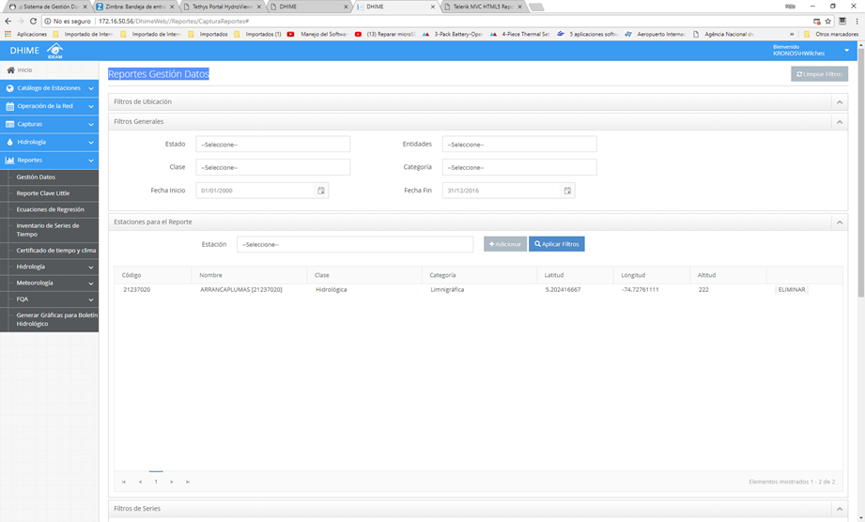 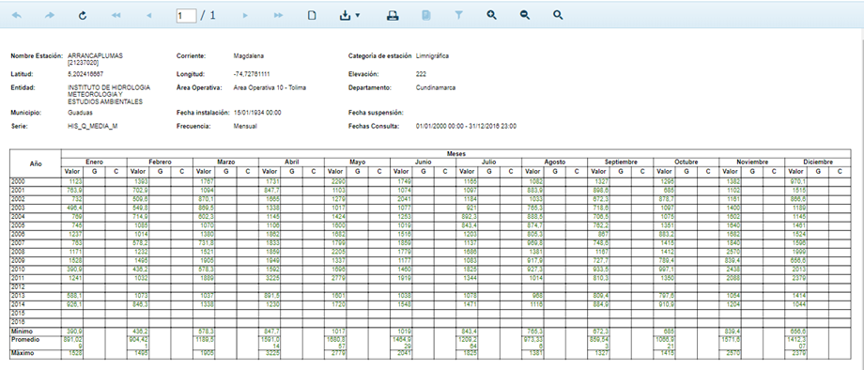

 |  |  |  |  | PROBABILIDAD |  | IMPACTO
 | * FUENTE: GUIA DE PARA LA ADMINISTRACION DEL RIESGO DEL DAFP 4 EDICION SEPTIEMBRE DE 2011 |  |  |  |  |  | MODERADO (5) |  | MAYOR (10) | CATASTRÓFICO (20)
 | * FUENTE GUÍA PARA LA GESTIÓN DEL RIESGO DE CORRUPCIÓN 2015 Secretaría de Transparencia de la Presidencia de la República |  |  |  | RARA VEZ (1) |  | B |  | B | M
 |  |  |  |  | IMPROBABLE (2) |  | B |  | M | A
 |  |  |  |  | POSIBLE (3) |  | M |  | A | E
 |  |  |  |  | PROBABLE (4) |  | M |  | A | E
 |  |  |  |  | CASI SEGURO (5) |  | M |  | A | E

 |  |  |  |  | B: Zona de riesgo baja: Asumir el riesgo
 |  |  |  |  | M: Zona de riesgo moderada: Asumir el riesgo, reducir el riesgo
 |  |  |  |  | A: Zona de riesgo Alta: Reducir el riesgo, evitar, compartir o transferir
 |  |  |  |  | E: Zona de riesgo extrema: Reducir el riesgo, evitar, compartir o transferir

